Додаток_1
 |  |  |  |  | Додаток №1 до Запиту 2870АК
 | Форма цінової пропозиції

(Назва Учасника), надає свою цінову пропозицію щодо участі у місцевій закупівлі Ліхтарів та подовжувачів на котушці.
Відомості про підприємство |  |  | Повне найменування учасника – суб’єкта господарювання
 |  |  | Ідентифікаційний код за ЄДРПОУ або реєстраційний номер облікової картки платника податків
 |  |  | Реквізити (адреса - юридична та фактична, телефон, факс, телефон для контактів, e-mail, розрахунковий рахунок)
Відомості про особу (осіб), які уповноважені представляти інтереси Учасника |  |  | (Прізвище, ім’я, по батькові, посада, контактний телефон).
Учаснику необхідно вказати модель (торгову марку), виробника та детально зазначати технічні характеристики продукції у відповідності до параметрів та вимог технічного опису даної таблиці. Вартість доставки, розвантаження, завантаження товару та пакування мають бути включеними у вартість товару. Переможець закупівлі зобов'язаний поставити продукцію у відповідності до поданої ним цінової пропозиції без внесення додаткових змін. Товар має бути упаковано таким чином, щоб унеможливити його втрату цілісності та функціональних властивостей під час транспортування до місця поставки та його розвантажування У разі виявлення неякісного товару або такого, що не відповідає умовам договору, учасник-переможець зобов’язаний замінити неякісний товар протягом 3 робочих днів з моменту виявлення неякісного товару на якісний без будь-якої додаткової оплати з боку замовника.

№ п/п | Технічні характеристики та опис |  | Одиниця виміру | Кількість | Ціна, за одиницю, (з урахуванням всіх податків і зборів) * | Вартість, грн., (з урахуванням всіх податків і зборів) *

 | Запит** | Пропозиція (вказати модель (торгову марку), виробника, параметри та характеристики продукції), фото/візуалізація товару
1 | 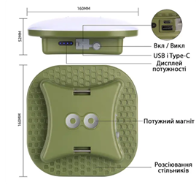 Кемпінговий ліхтар портативна LED лампа, з функцією повербанку Ємкість акумулятора - не менше 8000 мАг; - Потужність світла - не менше 50Вт; - Інтерфейс: USB-A та/або USB-C та/або Micro USB - Індикатор заряду - так; - Магніти на задній поверхні: допустимо; Комплектація: лампа, кабель для заряджання. |  | шт. | 42 |  | 0.00
2 | 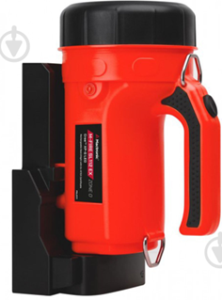 Ліхтар Mactronic M-Fire SL-112 Rechargeable Ex-ATEX 222 Lm 26 червоний PSL0111 або аналог Тип: ручний Джерело живлення: акумулятор Матеріал корпусу: пластик/комбінований Захист: протитуманні, протиударні, пиловідштовхувальні, водонепроникні Режими роботи: декілька режимів яскравості Колір світлодіода: білий Світловий потік: не менше 222 Лм Ємність акумулятора: не менше 1960 мА·год Час роботи: 100% - не менше 4 г; 50% м - не менше 14 г; Ступінь захисту (IP): 64 |  | шт. | 3 |  | 0.00
3 | 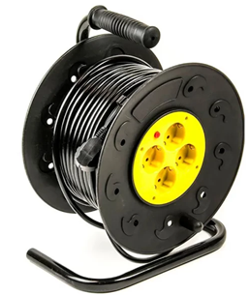 Подовжувач на котушці 20 м Довжина кабеля: не менше 20 м Переріз кабеля: не менше 3x1,5мм² Номінальний струм: не менше 15 А Максимальне навантаження в розмотаному стані: не менше 3000 Вт. Максимальне навантаження в змотаному стані: не менше 1000 Вт Заземлення: так Термозапобіжник: так Клас захисту: : не менше IP-20 Розетки: EURO. Корпус євророзеток виконаний з якісного пластику. Кількість розеток: 4 шт. Тип ізоляції: морозостійкий ПВХ З гальмом і кліпсою для кріплення кабелю до барабана. |  | шт. | 21 |  | 0.00
Всього вартість пропозиції, грн* |  |  |  |  | 0.00
* Товариство Червоного Хреста України є громадською неприбутковою організацією і просить надати максимальні знижки на товар, вказаний у ціновій пропозиції.
** Закупівля відбувається одним лотом

Умови оплати, % _______________(Прописати)
Термін поставки з моменту укладення договору, календарних днів ________________________(Прописати)
Місце поставки товарів: згідно розподілу вказаному в Додатку №2 (точна адреса буде надана переможцю закупівлі під час укладання договору)

Примітка: Вартість одиниці товару та загальну вартість пропозиції потрібно заповнювати у гривнях, зазначаючи цифрове значення, яке має не більше двох знаків після коми. Учасник має надати в електронному вигляді цінову пропозицію у формі даного додатку з підписом та печаткою та окремо у форматі Excel.
Ми погоджуємось, що всі витрати, пов’язані з доставкою товару, завантажувально-розвантажувальними роботами та пакуванням здійснюються за рахунок Постачальника.
Ми погоджуємося та ознайомлені з умовами типового Договору ТЧХУ (Додаток №3 до Запиту).
Ми погоджуємося з умовами, що Замовник має право розділити дану закупівлю між декількома постачальниками за умови наявності більш вигідних умов на різні позиції.
Ми погоджуємося з умовами, що Ви можете відхилити нашу чи всі надані пропозиції, та розуміємо, що Ви не обмежені у прийнятті будь-якої іншої пропозиції з більш вигідними для Вас умовами.
Ми погоджуємось зафіксувати цінову пропозицію протягом 90 календарних днів з моменту подачі
Подаючи свою пропозицію ми підтверджуємо повну комплектацію та відповідність умовам зазначеним в Запиті.
Учасники повинні надсилати цінові пропозиції з підписом і печаткою (за наявності)

 | Керівник організації/ФОП:____________________________ ( ____________________)
 | МП підпис ПІБ

